Sheet1
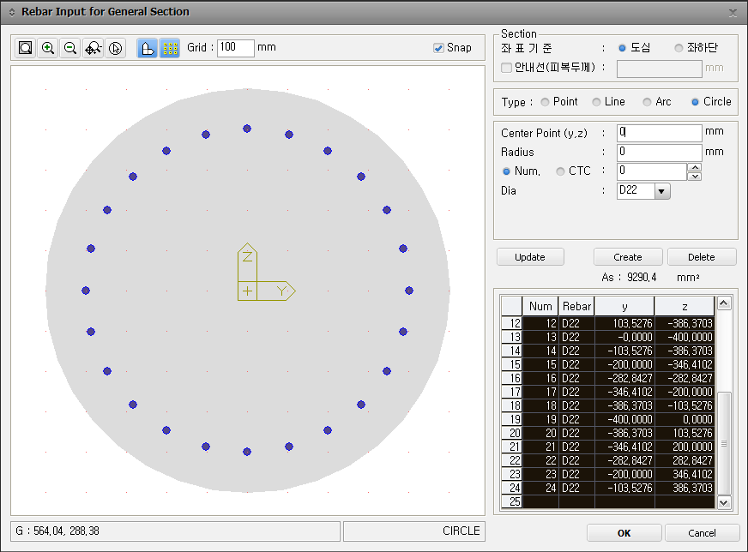
1 | D22 | 0 | 400
2 | D22 | 103.5276 | 386.3703
3 | D22 | 200 | 346.4102
4 | D22 | 282.8427 | 282.8427
5 | D22 | 346.4102 | 200
6 | D22 | 386.3703 | 103.5276
7 | D22 | 400 | 0
8 | D22 | 386.3703 | -103.5276
9 | D22 | 346.4102 | -200
10 | D22 | 282.8427 | -282.8427
11 | D22 | 200 | -346.4102
12 | D22 | 103.5276 | -386.3703
13 | D22 | 0 | -400
14 | D22 | -103.5276 | -386.3703
15 | D22 | -200 | -346.4102
16 | D22 | -282.8427 | -282.8427
17 | D22 | -346.4102 | -200
18 | D22 | -386.3703 | -103.5276
19 | D22 | -400 | 0
20 | D22 | -386.3703 | 103.5276
21 | D22 | -346.4102 | 200
22 | D22 | -282.8427 | 282.8427
23 | D22 | -200 | 346.4102
24 | D22 | -103.5276 | 386.3703

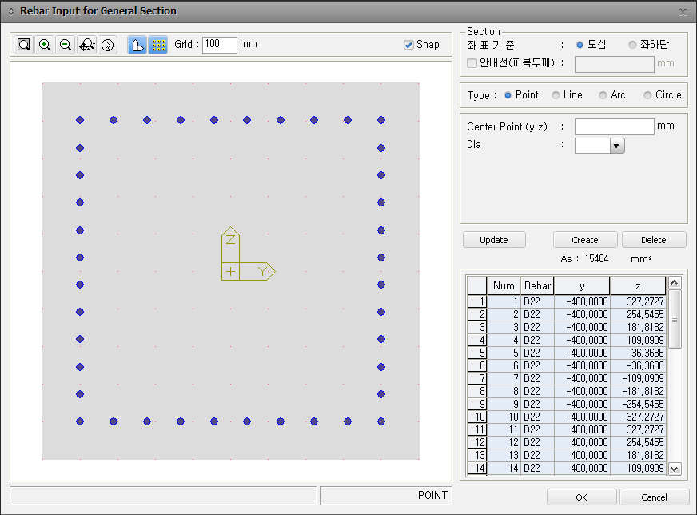
1 | D22 | -400 | 327.2727
2 | D22 | -400 | 254.5455
3 | D22 | -400 | 181.8182
4 | D22 | -400 | 109.0909
5 | D22 | -400 | 36.3636
6 | D22 | -400 | -36.3636
7 | D22 | -400 | -109.0909
8 | D22 | -400 | -181.8182
9 | D22 | -400 | -254.5455
10 | D22 | -400 | -327.2727
11 | D22 | 400 | 327.2727
12 | D22 | 400 | 254.5455
13 | D22 | 400 | 181.8182
14 | D22 | 400 | 109.0909
15 | D22 | 400 | 36.3636
16 | D22 | 400 | -36.3636
17 | D22 | 400 | -109.0909
18 | D22 | 400 | -181.8182
19 | D22 | 400 | -254.5455
20 | D22 | 400 | -327.2727
21 | D22 | -400 | 400
22 | D22 | -311.1111 | 400
23 | D22 | -222.2222 | 400
24 | D22 | -133.3333 | 400
25 | D22 | -44.4444 | 400
26 | D22 | 44.4444 | 400
27 | D22 | 133.3333 | 400
28 | D22 | 222.2222 | 400
29 | D22 | 311.1111 | 400
30 | D22 | 400 | 400
31 | D22 | -400 | -400
32 | D22 | -311.1111 | -400
33 | D22 | -222.2222 | -400
34 | D22 | -133.3333 | -400
35 | D22 | -44.4444 | -400
36 | D22 | 44.4444 | -400
37 | D22 | 133.3333 | -400
38 | D22 | 222.2222 | -400
39 | D22 | 311.1111 | -400
40 | D22 | 400 | -400

